상품제안서
피오나 볼 포인트 라바노크펜0.5(컬러인쇄가능) | 상품코드: S47121

 |  |  |  |  |  |  | 02-713-8555 | www.synergygift.co.kr
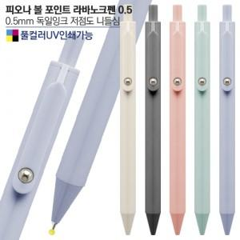

【상세/제작정보】

【인쇄/포장옵션】 | 실크, 풀칼라 / 밀봉OPP포장

【공급단가】 | 수량 | 500~ | 1,000~ | 3,000~ | 5,000~ | 10,000~
*VAT별도 | 단가 | 390원 | 380원 | 360원 | 350원 | 330원

【상품 URL】 | https://www.synergygift.co.kr:443/src/goods_detail.php?gdno=47121

